附件2-綠島鄉流麻溝飲用水水源水質保護區圖
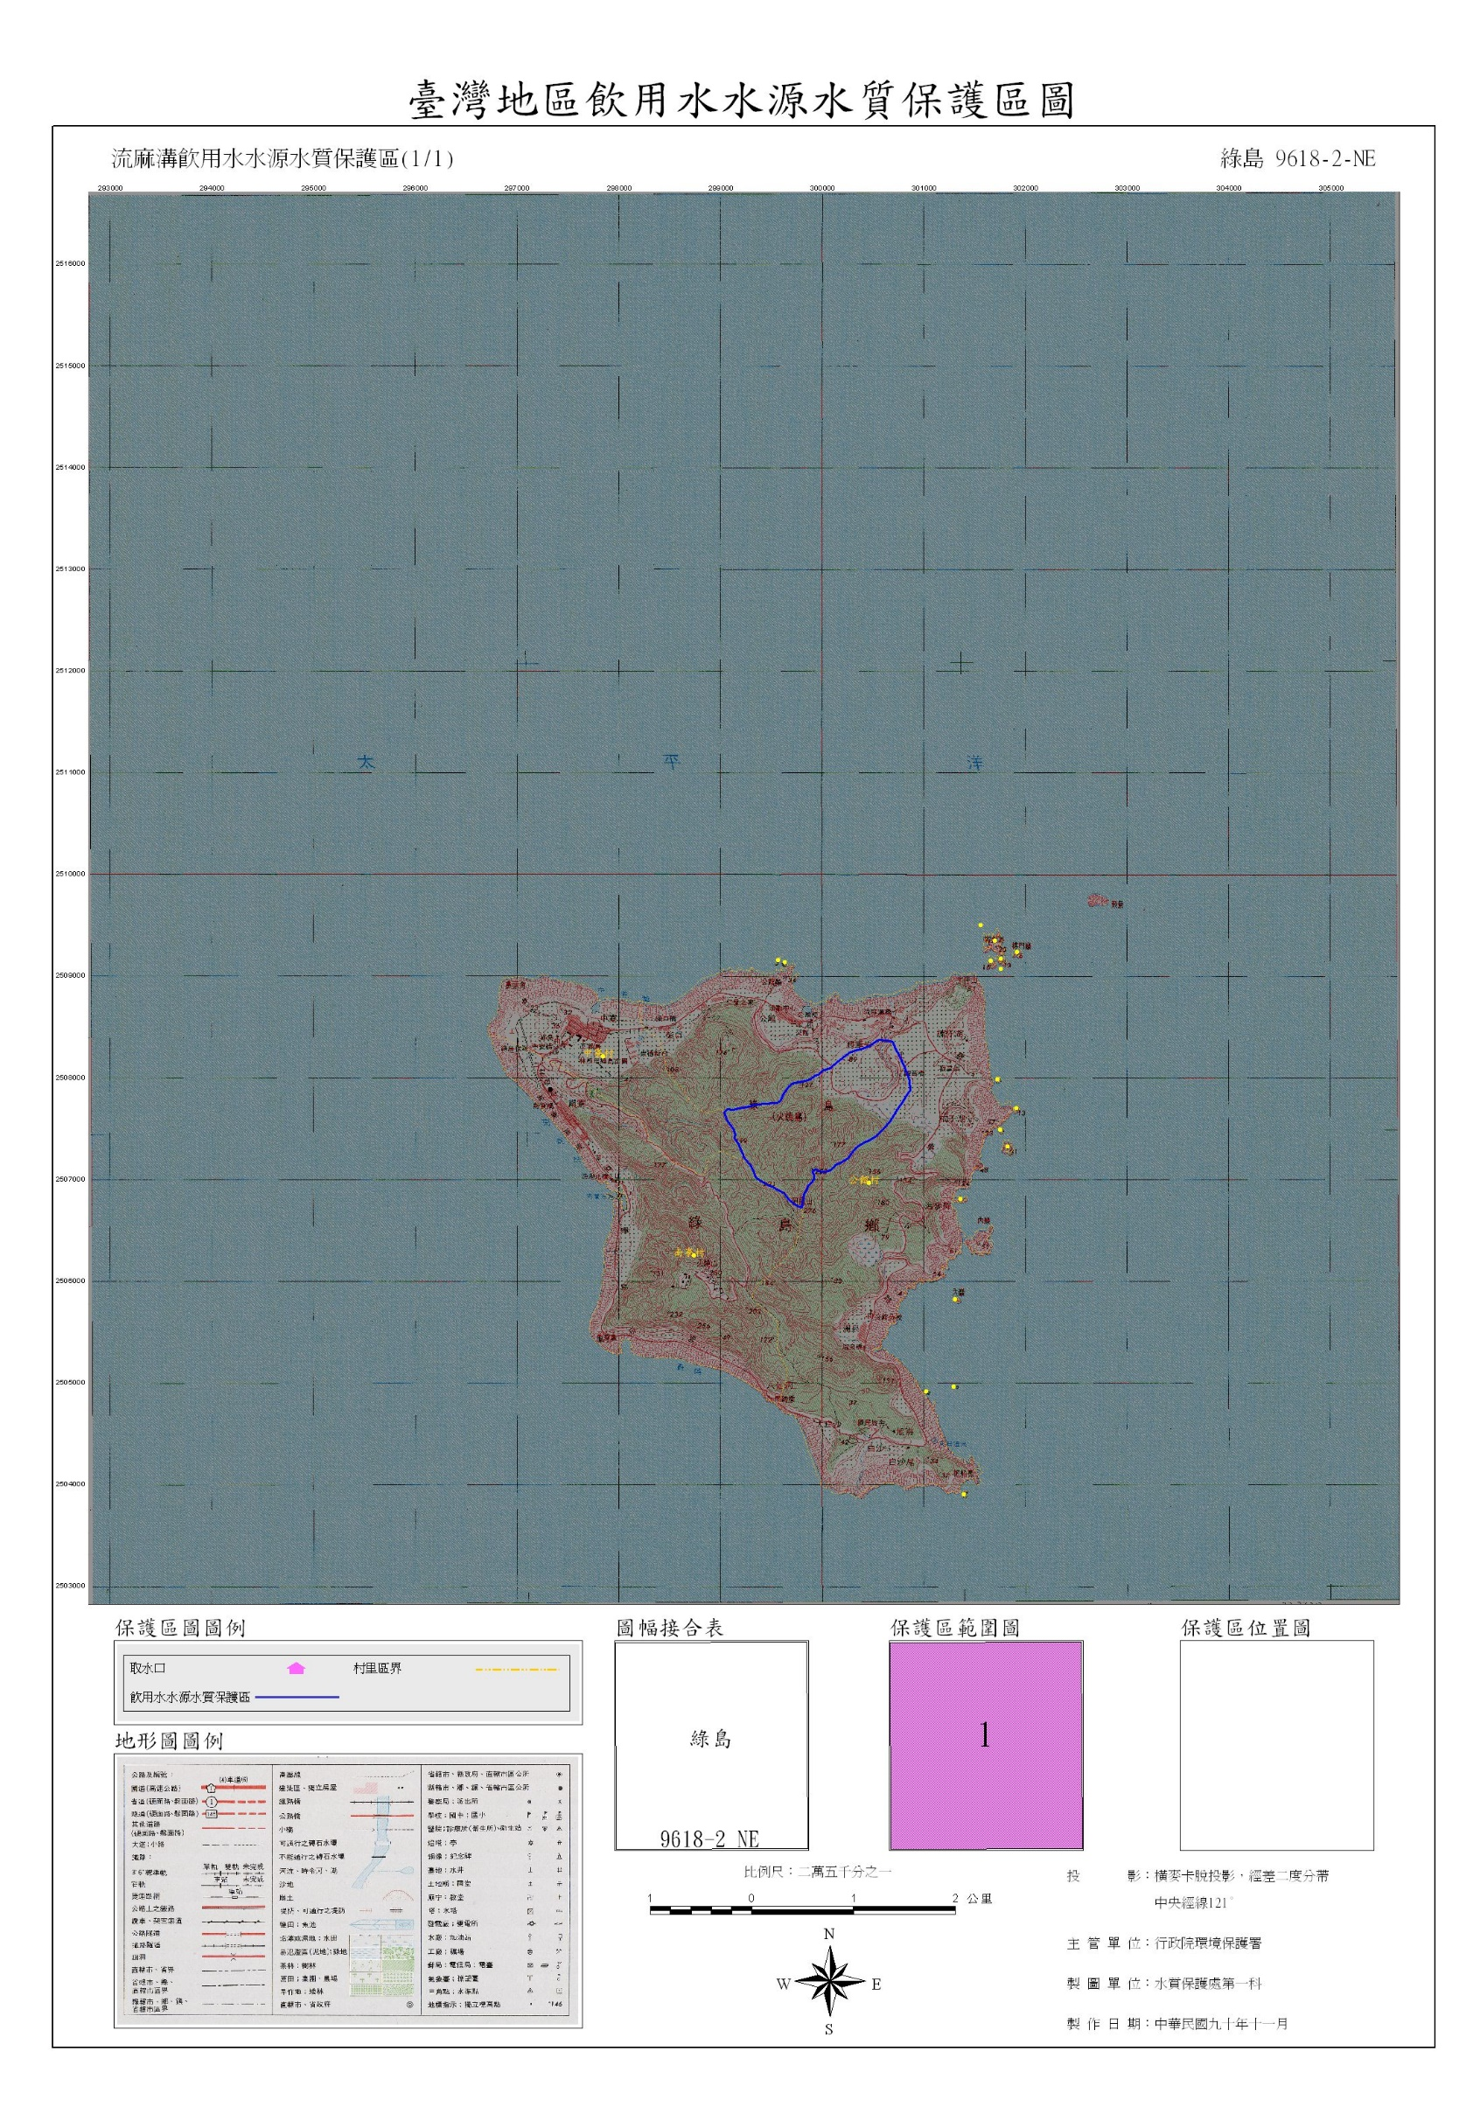

附件3-中南寮污水自然淨化設施位置圖
